začíname s logickými funkciami
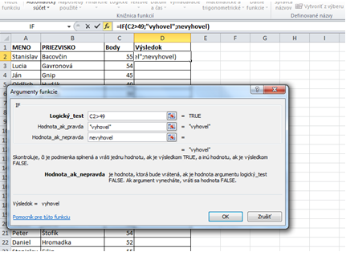
príklad č.1:
Pomocou funkcie IF vyhodnotíme body, ktoré získali
absolventi vodičského kurzu pri testoch.
Na to, aby žiak testom prešiel,
musí mať aspoň 50 bodov.

Zadáme podmienku - počet bodov musí byť vyšší ako 49.
Ak podmienka je splnená – vyhovel a
ak nie je splnená – nevyhovel

Vyskúšajte si:

Meno | Priezvisko | Body | Výsledok
Stanislav | Bacovčin | 55
Lucia | Gavronová | 49

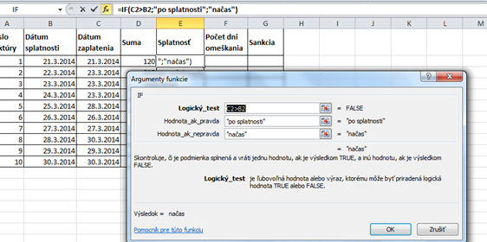

príklad č.2:

V ďalšej tabuľke budeme vyhodnocovať, či bola faktúra zaplatená načas alebo po dátume splatnosti.
Podmienka: dátum zaplatenia > dátum splatnosti
Ak je podmienka splnená – zadáme "po splatnosti"
Ak podmienka nie je splnená – zadáme "načas"

Vyskúšajte si:

príklad č.3:

Vnorenú funkciu používame, ak máme viac ako 2 možnosti.
V tabuľke máme počet húb, ktoré nazberal Janko a Ferko.
Našou úlohou je vložiť funkciu IF, ktorá by vyhodnocovala, kto z nich nazberal viac húb.
Ak vyhrá Ferko – vypíše Ferko, ak Janko – vypíše Janko.
V prípade rovnosti vypíše obaja.

Naša podmienka bude vyzerať nasledovné: počet húb Janka > počet húb Ferka
Ak je podmienka splnená – Janko.
Ak podmienka nie je splnená – máme 2 možnosti: ak platí Ferko>Janko – potom Ferko,
 |  |  |  | ak nie - potom obaja

Vyskúšajte si:

logické funkcie
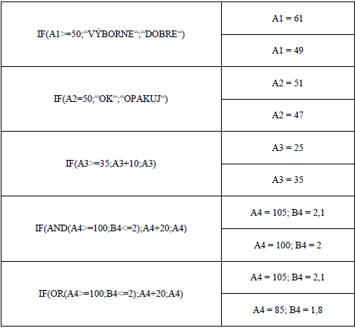
otestujte sa...

Do sivých políčok zapíšte, čo by sa zobrazilo v jednotlivých prípadoch po použití funkcie IF

COUNTIF
Dochádzka žiakov
 | September | Október | November | SPOLU | Opatrenie/Pochvala | 1. Do buniek F4:F23 vložte funkciu, ktorá spočíta počet vymeškaných hodín za každého žiaka
Adam A. | 20 | 0 | 0 |  |  | 2. Do buniek C24:E24 vložte funkciu, ktorá spočíta vymeškané hodiny za jednotlivé mesiace
Boris B. | 0 | 0 | 0 |  |  | 3. Do buniek C25:E25 vložte vzorec, ktorý vypočíta priemerný počet vymeškaných hodín na 1 žiaka
Cyril C. | 15 | 6 | 8 |  |  | 4. Do buniek G4:G23 vložte funkciu, ktorá vypíše text "predvolať rodiča", ak žiak vymeškal viac ako 50 hodín, a text "pochvala triednou učiteľkou", ak má žiak vymeškaných za 1. štvrťrok menej alebo rovno 10 hodín. V ostaných prípadoch ostanú bunky prázdne.
Denis D. | 0 | 15 | 0
Emil E. | 35 | 7 | 0
Filip F. | 0 | 2 | 0
Gustáv G. | 14 | 0 | 0
Hugo H. | 7 | 0 | 8
Ivan I. | 0 | 68 | 0 |  |  | Počet žiakov, ktorý za 1. štvrťrok nevymeškali ani 1 hodinu |  | použite štatistickú funkciu COUNTIF
Ján J. | 9 | 14 | 0 |  |  | Počet žiakov, ktorý za 1. štvrťrok vymeškali menej ako 30 hodín
Karol K. | 0 | 12 | 23 |  |  | Počet žiakov, ktorý za 1. štvrťrok vymeškali viac ako 50 hodín
Leon L. | 0 | 0 | 0
Milan M. | 34 | 6 | 1 |  |  | 5. Do bunky K12 vložte funkciu, ktorá spočíta počet žiakov, ktorý za 1. štvrťrok nevymeškali ani 1 hodinu.
Norbert N. | 65 | 0 | 0 |  |  | 6. Do bunky K13 vložte funkciu, ktorá spočíta počet žiakov, ktorý za 1. štvrťrok vymeškali menej ako 30 hodín.
Oto O. | 12 | 0 | 4 |  |  | 7. Do bunky K14 vložte funkciu, ktorá spočíta počet žiakov, ktorý za 1. štvrťrok vymeškali viac ako 50 hodín.
Peter P. | 0 | 0 | 0
Radoslav R. | 18 | 3 | 8
Stano S. | 21 | 3 | 13
Tomáš T. | 0 | 28 | 14
Žiak 20 | 0 | 16 | 37
SPOLU
PRIEMER

MATEMATICKÁ OLYMPIÁDA |  |  |  |  |  |  | vytvorte tabuľku ako na obrázku, súčet bodov počítajte pomocou vzorca a súhrny riešte taktiež pomocou vhodných funkcií

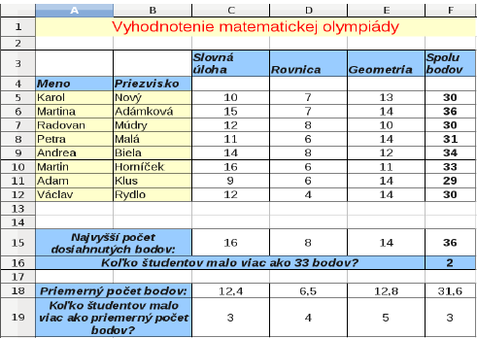

 |  |  |  |  |  |  | v C19 je funkcia COUNTIF(C5:C12;">"&C18)

